상품제안서
칼라인쇄 볼마커 | 상품코드: S14166

 |  |  |  |  |  |  | 02-713-8555 | www.synergygift.co.kr
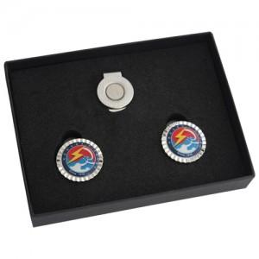 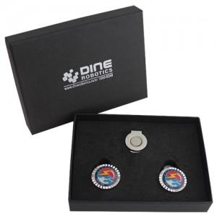

【상세/제작정보】 | <p>케이스 은박인쇄 별도문의</p>

【인쇄/포장옵션】 | 에폭시 / 포장지포장

【공급단가】 | 수량 | 100~ | 300~ | 500~ | 1,000~ | 3,000~
*VAT별도 | 기본케이스 | 5,020원 | 4,550원 | 4,370원 | 4,200원 | 4,090원
 | 사바리케이스 | 6,370원 | 5,850원 | 5,620원 | 5,400원 | 5,260원

【상품 URL】 | https://www.synergygift.co.kr:443/src/goods_detail.php?gdno=5706

